RAW DATA
Value Rebalancing
 | 적립식 VR
 |  | 주기적으로 일정한 금액을 적립하는 형태
 |  | 투자를 시작한 초반에 큰 위기를 겪는다면, 적립식 투자는 위기를 극복할 수 있는 큰 힘이 된다.

 |  | FenoK 적립식이라 해서 매달 DCA 금액만 필요한 것이 아니라 라오어가 가이드하는 바로는 초기에 일정한 목돈을 투입하기를 가이드 하고있다.

 | 거치식 VR
 |  | 추가적인 적립이나 인출 없이 VR 장투를 이어가는 것을 뜻한다.
 |  | 투자가 장기화 된다면 적립식 VR은 자연스럽게 거치식 VR처렴 변해간다.

 | 인출식 VR
 |  | 주기적으로 일정 금액을 인출하는 형태의 VR
 |  | 투자 후반부의 TQQQ의 변동성을 대비해 일정금액을 미리 현금화 하는 방식

 | VR 초기 설계 방법론: 적립식 VR -> 거치식 VR -> 인출식 VR

 | 기본공식 설명
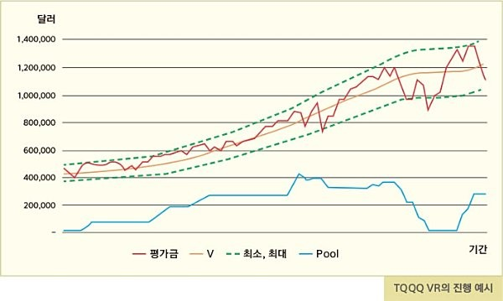

 |  |  |  |  |  |  | 공식의 핵심은 '상승률'을 어떻게 계산하느냐.
 |  |  |  |  |  |  | 1사이클은 2주로 설정, 매 사이클 마다 새로운 V값을 계산 하는 방식으로 진행
 |  |  |  |  |  |  | 상승률 계산공식에 익숙해 져야한다.

 | V: Value
 | 내가 보유한 주식의 평가금이 지향하는 수치를 의미.
 | V2는 새로운 V값 V1은 직전 V값을 뜻한다.

 | P: Pool
 | 주식을 사지 않고 쌓아 두는 현금에 해당하는곳 매사이클에 발생된 매수, 매도에 따라 Pool이 증감하게 된다.
 | 추가로 투입하거나 인출하는 금액도 Pool에 반영한다.

 | 사용한도
 | 한 사이클 내에서 Pool을 사용하는 한도를 정할 수 있다.
 | 사용한도는 비율로 설정되며 낮을수록 안정적인 운용을 높을수록 공격적인 운용을 하게 된다.
 | 가이드 적립식 VR: 75%, 거치식 VR: 50% 인출식 VR: 25%
 | 사용한도를 모두 사용하면 다음 사이클까지 추가 매수 없이 기다리게 된다.
 | 안정적인 운영을 위해 평가금이 커질수록 사용한도를 낮출 계획이다.
 | 사용한도의 최소치는 10%이다.

 | Pool에 필요한 현금 비율
 | 적립식 VR | Pool 0%~10% |  |  | 가이드 | 0%
 | 거시칙 VR | Pool 10%~20% |  |  |  | 10%
 | 인출식 VR | Pool 20%~30% |  |  |  | 20%

 | G: Gradient
 | 기울기는 분모의 G가 커질수록 V가 낮아짐으로 VR을 더 안정적으로 운용하게 된다.
 | 적립식VR, 거치식VR은 G=10으로
 | 인출식VR은 G=20으로 설정한다.
 | 현실에서는 G값을 천천히 증가시킬것을 권유한다.

 | Band
 | 매수 매도를 결정하는 기준.
 | V의 값이 밴드에 닿을때 매수나 매도가 발생하다.
 | 가이드로 제공되는 밴드는 V의 +- 15%인 0.85 < V < 1.15 이다.
 | 추천 밴드값: 10%, 15%, 20%

 | 사이클
 | 시간적으로 2주를 의미
 | 월요일에서 ~다음주 금요일

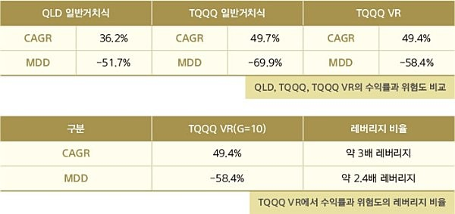

 |  |  |  |  |  |  |  | CAGR은 TQQQ에 가깝고
 |  |  |  |  |  |  |  | MDD는 QLD에 가깝다.

 | *CAGR(연평균성장률)
 | *MDD(최대하락률)

 | 기본공식 설명
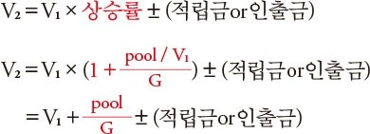

 | Pool / Value (P/V)
 | 보유하고 있는 TQQQ의 기대가치 대비 Pool의 비중

 | 적립식VR, 거치식VR의 G를 10으로 잡은 이유
 | P=1, V=10 G=10이라고 가정할때
 | 1+P/V/10 = 1+0.01 이기 때문에 새 V는 직전 V에 비해 1%가 상승하게 된다.
 | V2 = V1 x 1.01
 | 달리말해 G가 10이라는 의미는 P/V/10 = 0.01이기 때문에 2주에 1%의 상승을 기대한다는 것을 의미한다.
 | P/V/5 = 0.02이기 때문에 2주에 2%의 상승을 기대한다는 것을 의미한다.
 | P/V/20 = 0.005 2주에 0.5%의 상승을 기대한다.

 | 2011~2020년 10년간 TQQQ의 실제 2주 평균 수익률은 2%였기 때문에 G가 10일경우 매도가 좀더 많이 발생한다.

 | 목돈을 VR에 추가할때
 | TQQQ 평가금과 Pool의 비율만큼 추가하면 된다.
 | ex)
 |  | 평가금 | pool | 총액
 |  | 18000 | 2000 | 20000
 |  | 9대1비율로 투입 |  |  | 추가금 1만달러 넣을경우
 |  | 9천매수 | 천투임
 |  |  |  |  | V값은 재설정 |  | P/V = 2000/20000 =0.1이었기 떄문에 P/V = 0.1을 유지 해야한다.
 |  | 새 V값은 30000을 기준으로 정하면 된다.

 | 목돈을 VR에서 인출할경우도 똑같다
 | 비율대로 빼내고 V값 재설정

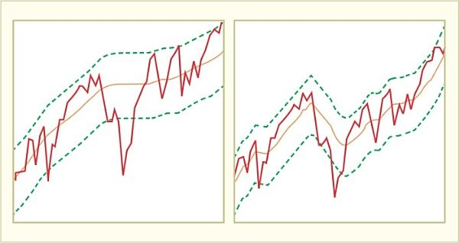
 | 기본 공식의 한계
 | 2018년이나 2022년 같은 장기하락장에서 기본공식의 한계가 여실히 드러난다.
 | 하락장에서도 밴드가 유지밖에 없기 때문에 밴드가 하락하지 않는다

 | 기본공식

 | 실력공식

 | E: Evaluation 2주 사이클이 종료된 후의 TQQQ 평가금을 의미

 | *기본공식과의 차이
 | 하락장에서 V값의 하락
 | 평가금(Evaluation)의 하락으로 그부분이 수식으로 반영

 | 따라서 큰 하락장이 왔을때 자신이 매수했던 TQQQ 평균단가 보다 더 낮은 가격에 매도를 해야 하는 경우가 발생할 수 있다.

 | 반영이 조금 더 빠른 경향으로 인해서 상승장에서 매도가 덜 되고 하락장에서 매수가 덜 된다.

 | 하락장에서 현금이 더 늦게 소진되며, 회복장에서 더 빠르게 탈출한다.

 | 상승장에서 V값의 상승
 | 평가금의 상승으로 그부분이 수식으로 반영

